상품제안서
아이리버 초고속 휴대용 선풍기 T5 | 상품코드: S46458

 |  |  |  |  |  |  | 02-713-8555 | www.synergygift.co.kr
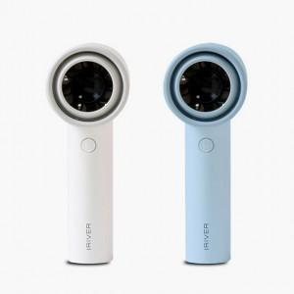

【상세/제작정보】 | 100단계 풍속 조절

【인쇄/포장옵션】 | 레이저 / 포장지포장

【공급단가】 | 수량 | 20~ | 50~ | 100~ | 500~ | 1,000~
*VAT별도 | 단가 | 15,800원 | 15,100원 | 14,700원 | 13,780원 | 13,580원

【상품 URL】 | https://www.synergygift.co.kr:443/src/goods_detail.php?gdno=46458

